1 - Identification
Attention ! N'oubliez pas d'enregistrer régulièrement votre saisie !

FORMULAIRE PRESTATION DE SERVICE AGC ACF
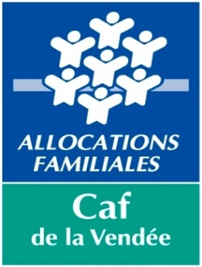
 |  | COMPTE DE RÉSULTAT |  | 2023

 | N° dossier SIAS

 | Nom du gestionnaire

 | Nom Prénom du représentant légal

 | Titre du représentant légal

 | Autre titre (le cas échéant)

 | Nom de l'équipement

 | Activité |  | Animation globale et coordination
Gestionnaire :

Adresse :

 | Code Postal : |  |  | Commune :

Tél : |  |  |  | Fax :

E-mail :

Équipement :

Adresse :

 | Code Postal : |  |  | Commune :

Tél : |  |  |  | Fax :

E-mail :

Nom du correspondant de l'équipement :

Tél : |  |  |  | Fax :

E-mail :

 | Ce dossier comportant l'ensemble des onglets est à retourner :
 | - par mail à l'adresse suivante
 | aidescollectives@caf85.caf.fr
 | ou
 | - par courrier postal à l'adresse suivante
 | Service des aides financières collectives
 | 109 boulevard Louis Blanc - TSA 50010 - 85927 La Roche Sur Yon Cedex 9

 | Dossier à nous retourner avant le : |  |  | 2024-04-30

Un dossier incomplet allonge le traitement et entraîne donc un retard dans le paiement de la prestation de service.

 | Si vous rencontrez des difficultés pour renseigner ou compléter ce formulaire, vous pouvez contacter :

 | 02 51 44 73 60

N° dossier | 0
Année | 2023
Gestionnaire | 0
Equipement | 0
Commune | 0
Nature de l'aide | PS AGC ACF
Type de pièce | Formulaire national REEL

